Procesgemiddelden
Gemiddeld aantal producten per processtap (Grinding, Filling, Packaging)

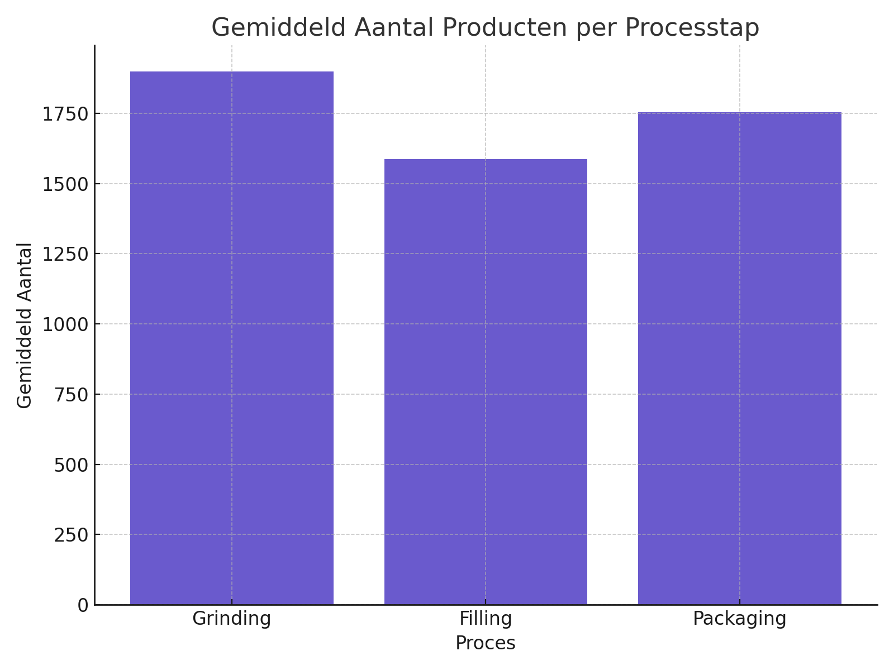
Proces | GemiddeldAantal
Grinding | 1898.07
Filling | 1586.19
Packaging | 1753.45

